상품제안서
뉴LED캠핑라이트 | 상품코드: S13725

 |  |  |  |  |  |  | 02-713-8555 | www.synergygift.co.kr
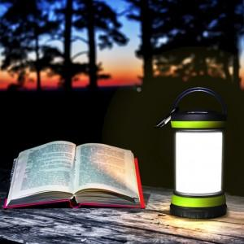 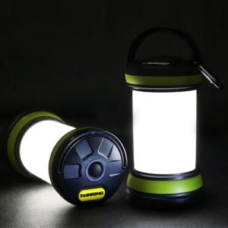

【상세/제작정보】 | .

【인쇄/포장옵션】 | 에폭시 / 포장지포장

【공급단가】 | 수량 | 100~ | 500~ | 1,000~ | 3,000~ | 5,000~
*VAT별도 | 단가 | 10,640원 | 10,260원 | 9,880원 | 9,500원 | 9,120원

【상품 URL】 | https://www.synergygift.co.kr:443/src/goods_detail.php?gdno=6063

